3.1
3.1.1 : Distribution des ménages avec enfant dépendant selon le type de ménage parmi l’ensemble des ménages en 2022 |  |  |  |  |  |  |  |  |  |  |  | Date d'extraction | 20.11.2023
Eurostat, enquête sur les forces de travail EU-LFS, lfst_hhnhtych

 |  | Adulte seul avec enfant | Couple avec enfant | Autre type de ménage avec enfant | Total ménages avec enfants
 | FI | 2.5 | 13.2 | 2.3 | 18.0
 | DE | 2.9 | 13.8 | 3.3 | 20.0
 | NL | 2.8 | 15.6 | 3.3 | 21.7
 | LT | 5.9 | 11.5 | 4.6 | 22.0
 | DK | 5.4 | 9.9 | 6.8 | 22.1
 | AT | 2.2 | 15.5 | 4.7 | 22.5
 | BG | 2.2 | 10.6 | 9.8 | 22.5
 | IT | 2.1 | 15.2 | 5.5 | 22.8
 | EE | 8.6 | 12.0 | 3.1 | 23.7
 | UE-27 | 3.1 | 15.4 | 5.8 | 24.3
 | HU | 2.3 | 16.1 | 6.8 | 25.2
 | FR | 4.9 | 15.7 | 4.6 | 25.2
 | SI | 1.0 | 17.9 | 6.6 | 25.5
 | SE | 1.8 | 19.7 | 4.2 | 25.6
 | HR | 0.9 | 12.8 | 12.0 | 25.8
 | BE | 4.3 | 16.1 | 5.6 | 26.0
 | MT | 2.1 | 16.7 | 7.2 | 26.1
 | EL | 1.1 | 18.9 | 6.1 | 26.1
 | LU | 2.4 | 18.2 | 6.0 | 26.5 |  | DEPP, L'Europe de l'éducation en chiffres 2022, données actualisées en 2023.
 | LV | 6.8 | 11.4 | 8.3 | 26.5
 | CZ | 4.0 | 17.4 | 5.1 | 26.5
 | ES | 2.7 | 16.5 | 7.7 | 26.9
 | PT | 3.1 | 16.2 | 8.2 | 27.6
 | PL | 2.5 | 16.9 | 9.2 | 28.6
 | RO | 2.2 | 16.1 | 12.0 | 30.3
 | CY | 3.4 | 19.9 | 7.3 | 30.6
 | IE | 6.1 | 18.5 | 7.5 | 32.1
 | SK | 1.6 | 19.2 | 13.1 | 33.9

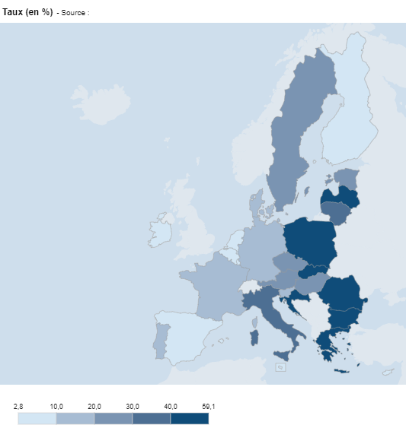
3.1.2 : Taux de surpeuplement des ménages avec enfant dépendant en 2022 |  |  |  |  |  |  |  | Date d'extraction | 21.11.23
Eurostat, enquête sur les conditions de vie des ménages EU-SILC, ilc_lvho05b

 | Pays | Taux (en %)
 | UE-27 | 24.5
 | BE | 9.1
 | BG | 54.5
 | CZ | 23.6
 | DK | 11.9
 | DE | 16.7
 | EE | 22.4
 | IE | 5.9
 | EL | 43.9
 | ES | 9.8
 | FR | 13.2
 | HR | 45.6
 | IT | 38.7
 | CY | 3.1
 | LV | 56.3
 | LT | 38.5
 | LU | 6.9
 | HU | 28.6
 | MT | 4.5
 | NL | 2.8
 | AT | 24.5
 | PL | 43.7
 | PT | 15.3
 | RO | 59.1
 | SI | 15.5
 | SK | 41.9
 | FI | 8.8
 | SE | 21.6

 |  |  |  |  |  | DEPP, L'Europe de l'éducation en chiffres 2022, données actualisées en 2023.

3.1.3 : Part des enfants de 0 à 17 ans vivant dans un logement dépourvu de baignoire ou de douche en 2020 |  |  |  |  |  |  |  |  |  | Date d'extraction | 21.11.23
Eurostat, enquête sur les conditions de vie des ménages EU-SILC, ilc_mdho02c

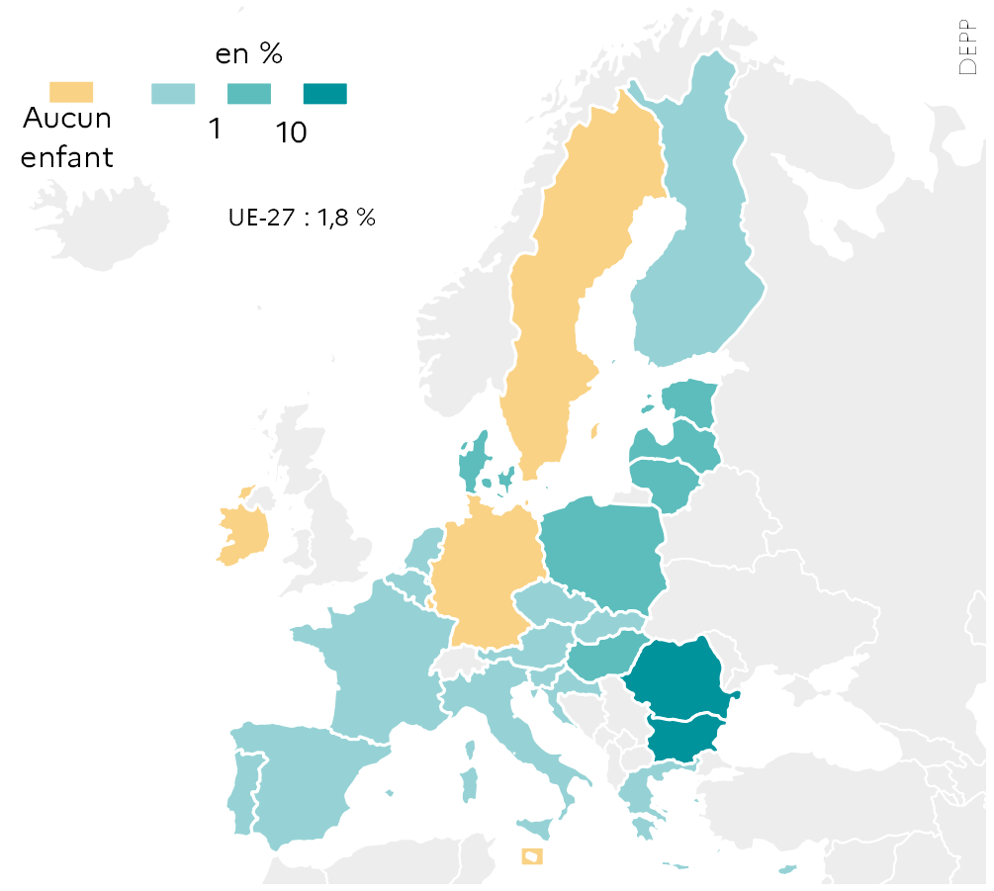
 |  | Total
 | UE-27 | 1.8
 | BE | 0.1
 | BG | 10.2
 | CZ | 0.2
 | DK | 1.8
 | DE | 0.0
 | EE | 1.9
 | IE | 0.0
 | EL | 0.3
 | ES | 0.2
 | FR | 0.5
 | HR | 0.3
 | IT | 0.7
 | CY | 0.1
 | LV | 6.0
 | LT | 5.0
 | LU | 0.0
 | HU | 2.9
 | MT | 0.0
 | NL | 0.1
 | AT | 0.8
 | PL | 1.1
 | PT | 0.2
 | RO | 25.6
 | SI | 0.1
 | SK | 0.9
 | FI | 0.1
 | SE | 0.0 |  |  |  |  | L'Europe de l'éducation en chiffres 2022, DEPP.

3.1.4 : Distribution des 0-17 ans selon le niveau de CITE atteint de leurs parents en 2022 |  |  |  |  |  |  |  |  | Date d'extraction | 21.11.23
Eurostat, enquête sur les conditions de vie des ménages EU-SILC, ilc_lvps25

 |  | Parents ayant atteint au plus un niveau de CITE 0-2 | Parents ayant atteint un niveau de CITE 5-8
 | RO | 21.9 | 22.6
 | IT | 20.5 | 34.6
 | MT | 32.5 | 35.2
 | HU | 14.7 | 36.8
 | SK | 8.4 | 38.8
 | HR | 4.1 | 39.2
 | BG | 20.9 | 40.1
 | CZ | 3.2 | 42.2
 | DE | 15.7 | 44.7
 | EL | 11.6 | 46.8
 | PT | 22.0 | 48.1
 | UE-27 | 13.4 | 48.9
 | PL | 2.8 | 49.9
 | AT | 6.8 | 51.4
 | FR | 11.6 | 53.7
 | SE | 10.4 | 55.8
 | ES | 21.7 | 57.4
 | LV | 5.9 | 58.2
 | LT | 6.6 | 61.9 |  | DEPP, L'Europe de l'éducation en chiffres 2022, données actualisées en 2023.
 | EE | 7.5 | 62.2
 | CY | 6.9 | 63.9
 | BE | 9.8 | 64.3
 | FI | 1.7 | 64.8
 | SI | 1.8 | 66.6
 | LU | 8.7 | 66.7
 | IE | 6.8 | 66.9
 | NL | 5.6 | 70.7
 | DK | 2.8 | 71.0

3.2
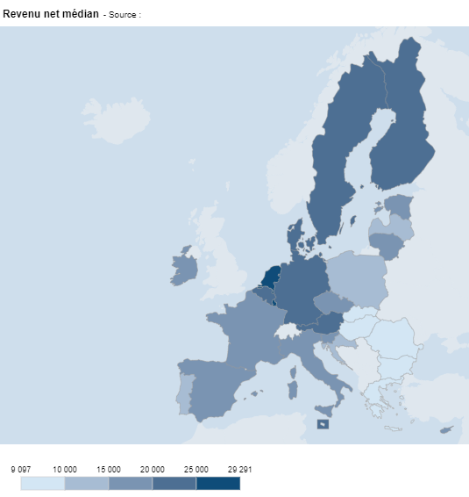
3.2.1 : Revenu net médian des ménages avec enfant dépendant en équivalents SPA en 2022 |  |  |  |  |  | Date d'extraction | 21.11.2023
Eurostat, enquête sur les conditions de vie des ménages EU-SILC, ilc_di04

 | Pays | Revenu net médian
 | UE-27 | 17,991.0
 | BE | 24,694.0
 | BG | 9,623.0
 | CZ | 15,338.0
 | DK | 24,620.0
 | DE | 22,780.0
 | EE | 18,843.0
 | IE | 19,596.0
 | EL | 9,897.0
 | ES | 15,871.0
 | FR | 19,956.0
 | HR | 12,500.0
 | IT | 17,141.0
 | CY | 19,947.0
 | LV | 14,142.0
 | LT | 15,135.0
 | LU | 29,291.0
 | HU | 9,790.0
 | MT | 20,745.0
 | NL | 27,624.0
 | AT | 23,582.0
 | PL | 14,626.0
 | PT | 11,579.0
 | RO | 9,502.0
 | SI | 19,277.0
 | SK | 9,097.0
 | FI | 21,511.0
 | SE | 20,585.0

 |  |  |  |  | DEPP, L'Europe de l'éducation en chiffres 2022, données actualisées en 2023.

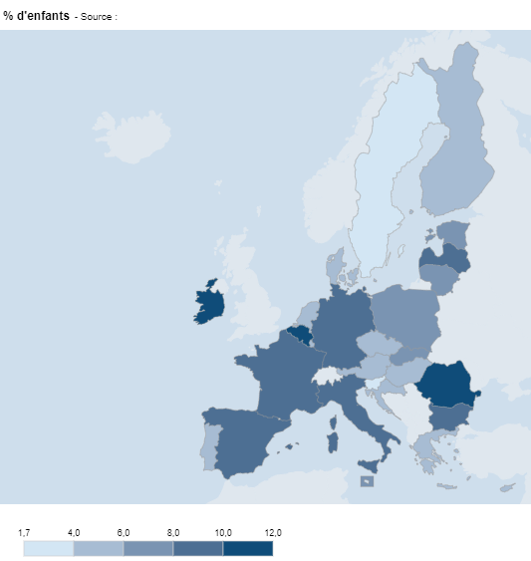
3.2.2 : Proportion d’enfants de 0 à 17 ans vivant dans un ménage où aucun membre n’a d’emploi en 2022 |  |  |  |  |  |  | Date d'extraction | 21.11.2023
Eurostat, enquête sur les forces de travail EU-LFS, lfsi_jhh_a

 | Pays | % d'enfants
 | UE-27 | 8.0
 | BE | 11.4
 | BG | 9.1
 | CZ | 5.5
 | DK | 5.2
 | DE | 8.7
 | EE | 6.8
 | IE | 10.4
 | EL | 4.9
 | ES | 8.0
 | FR | 9.8
 | HR | 4.4
 | IT | 9.5
 | CY | 5.5
 | LV | 9.0
 | LT | 7.9
 | LU | 4.2
 | HU | 4.2
 | MT | 6.2
 | NL | 4.2
 | AT | 5.6
 | PL | 6.1
 | PT | 4.1
 | RO | 12.0
 | SI | 1.7
 | SK | 6.5
 | FI | 5.0
 | SE | 3.4

 |  |  |  |  | DEPP, L'Europe de l'éducation en chiffres 2022, données actualisées en 2023.

3.2.3 : Proportion d'enfants âgés de 0 à 17 ans en risque de pauvreté ou d'exclusion sociale selon le niveau d'éducation atteint des parents en 2020 |  |  |  |  |  |  |  |  | Date d'extraction | 21.11.2023
Eurostat, enquête sur les conditions de vie des ménages EU-SILC, ilc_peps01 et ilc_peps60

 |  | Population totale des 0-17 ans | Enfants de parents ayant au mieux atteint un niveau de CITE 0-2 | Enfants de parents ayant atteint un niveau de CITE 5-8
 | RO | 36.3 | 83.9 | 5.5
 | BG | 33.3 | 83.8 | 8.0
 | AT | 22.2 | 83.1 | 14.1
 | SK | 19.2 | 77.8 | 7.3
 | CY | 23.4 | 76.5 | 7.6
 | CZ | 13.0 | 72.5 | 4.7
 | IE | 23.2 | 72.2 | 13.8
 | FI | 15.0 | 72.1 | 7.9
 | BE | 20.3 | 67.0 | 6.6
 | EL | 30.4 | 66.8 | 11.5
 | LT | 23.7 | 63.7 | 12.6
 | ES | 31.1 | 63.4 | 13.5
 | UE-22 | 23.4 | 60.3 | 9.0
 | HR | 20.2 | 59.9 | 6.6
 | SI | 12.2 | 59.3 | 6.2
 | DE | 22.7 | 58.8 | 9.6
 | SE | 20.0 | 58.6 | 10.0
 | LU | 24.2 | 56.7 | 10.0
 | FR | 23.0 | 56.1 | 7.6 |  |  |  | L'Europe de l'éducation en chiffres 2022, DEPP.
 | DK | 12.4 | 55.3 | 5.9
 | IT | 28.2 | 54.0 | 9.3
 | NL | 15.8 | 53.1 | 7.9
 | HU | 17.7 | 52.1 | 4.6
 | LV | 20.1 | 47.7 | 7.4
 | MT | 21.8 | 44.9 | 3.2
 | EE | 17.7 | 43.6 | 11.7
 | PL | 15.8 | 42.7 | 6.4
 | PT | 21.6 | 41.8 | 8.2

3.3
3.3.1 : Proportion d'élèves de 15 ans qui déclarent être d'accord ou tout à fait d'accord avec l’affirmation « mes parents me soutiennent dans mes efforts et réussites à l'école » (changement de la question dans PISA 2022)
OCDE, PISA 2018, extraction du questionnaire élèves

 |  | Mes parents me soutiennent dans mes efforts et réussites à l'école
 | BG | 61.4
 | CY | 68.5
 | IT | 72.0
 | SK | 72.9
 | DE | 73.1
 | PL | 77.1
 | NL | 77.2
 | FR | 82.9
 | SE | 84.4
 | EE | 85.0
 | DK | 85.5
 | FI | 86.3
 | PT | 89.6
 |  |  |  |  |  | L'Europe de l'éducation en chiffres 2022, DEPP.

3.3.2 : Score moyen des élèves en compréhension de l’écrit en fonction de ce qu'ils déclarent sur le fait que leurs parents soutiennent leurs efforts et réussites scolaires (changement de la question dans PISA 2022)
OCDE, PISA 2018, extraction du questionnaire élèves

 |  | Pas du tout d'accord | Pas d'accord | Plutôt d'accord | Tout à fait d'accord
 | BG | 366.7 | 394.6 | 429.1 | 457.4
 | CY | 358.4 | 388.1 | 425.5 | 460.8
 | SK | 406.5 | 406.6 | 457.1 | 494.7
 | IT | 421.4 | 455.7 | 478.7 | 501.5
 | FR | 428.6 | 473.3 | 496.8 | 509.3
 | NL | 460.2 | 472.1 | 499.4 | 512.4
 | PT | 423.4 | 464.0 | 475.5 | 512.6
 | DK | 442.6 | 464.7 | 496.8 | 522.1
 | DE | 451.9 | 491.6 | 518.2 | 524.6
 | PL | 478.0 | 502.1 | 516.4 | 526.6
 | SE | 445.3 | 487.1 | 507.9 | 528.3
 | FI | 469.4 | 506.9 | 515.7 | 541.8
 | EE | 460.0 | 496.1 | 519.1 | 546.9

 |  |  |  |  |  |  | L'Europe de l'éducation en chiffres 2022, DEPP.

3.3.3 : Proportion de parents d'élèves qui ont participé volontairement à des activités dans l'établissement de leur enfant au cours de l'année scolaire précédent PISA 2022 selon les chefs d'établissement
OCDE, PISA 2022

 |  | Ont discuté des progrès de leur enfant avec un enseignant, sur l'initiative des parents ou tuteurs | Ont participé à des activités liées à la gestion de l'école (par exemple faire partie d'un comité de parents d'élèves ou du conseil d'administration de l'établissement).
 | FI | 24.5 | 4.8
 | AT | 24.5 | 14.8
 | HU | 25.0 | 7.4
 | IE | 25.8 | 11.4
 | NL | 26.9 | 3.0
 | CZ | 27.3 | 7.6
 | SE | 27.9 | 4.0
 | BE | 28.9 | 4.4
 | SI | 29.0 | 17.4
 | FR | 29.5 | 10.9
 | BG | 29.7 | 16.1
 | EE | 30.0 | 13.8
 | PL | 30.2 | 21.2
 | HR | 30.2 | 21.0
 | DK | 30.6 | 9.7
 | DE | 31.1 | 9.4 |  | *PISA 2022 compte 26 pays de l'UE, le Luxembourg n'ayant pas participé.
 | UE-26* | 33.1 | 14.0 |  | DEPP, L'Europe de l'éducation en chiffres 2022, données actualisées en 2023.
 | OCDE | 32.9 | 15.7
 | LT | 33.2 | 12.2
 | SK | 35.0 | 23.0
 | LV | 35.6 | 16.3
 | MT | 38.4 | 6.1
 | CY | 41.0 | 18.0
 | EL | 42.6 | 21.1
 | RO | 44.7 | 35.0
 | PT | 45.0 | 13.7
 | IT | 45.6 | 25.0
 | ES | 47.7 | 16.6

3.3.4 : Réglementation/recommandation régissant l’implication des parents des élèves migrants au sein des écoles, en CITE 1-3 (enseignement général et professionnel) en 2017-2018
Eurydice, 2019, L'intégration des élèves issus de l'immigration dans les écoles en Europe, figure I.3.10

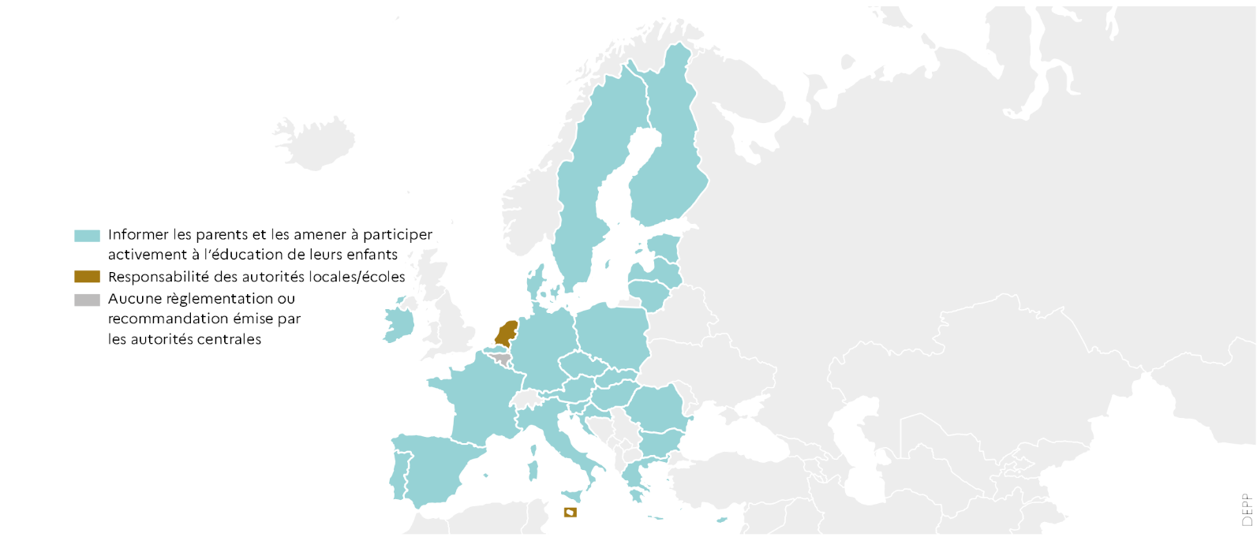
 |  | Type de réglementation
 | BE fr | Aucune
 | BE nl | Informer
 | BG | Informer
 | CZ | Informer
 | DK | Informer
 | DE | Informer
 | EE | Informer
 | IE | Informer
 | EL | Informer
 | ES | Informer
 | FR | Informer
 | HR | Informer
 | IT | Informer
 | CY | Informer
 | LV | Informer
 | LT | Informer
 | LU | Informer
 | HU | Informer
 | MT | Resp. locale
 | NL | Resp. locale
 | AT | Informer
 | PL | Informer
 | PT | Informer
 | RO | Informer
 | SI | Informer
 | SK | Informer
 | FI | Informer
 | SE | Informer

